Hoja 1
Nombre emisora y Concesionario | Frecuencia operación | Ancho de banda señal recibida adjunte evidencia de la medida | ¿Contiene la señal L+R? (SI/NO) | ¿Contiene señal piloto? (SI/NO) | ¿Contiene la Señal L-R? (SI/NO) | ¿Contiene la señal RBDS? (SI/NO) | ¿La emisora se encuentra registrada? indique el distintivo asignado | Imagen de evidencia de la señal demodulada donde identifique cada uno de sus caracteristicas (deben editar la imagen captada del computador e identificar los nombres de las componentes de la señal) | Clase de estacion (Programación y PTNRS) | Potencia de transmision (kW) | H(m) y frecuencia de enlace (MHz)
"W RADIO" ---- COMPAÑÍA DE COMUNICACIONES DE COLOMBIA C.C.C LTDA. | 90.7 MHz | 90.807 MHz - 90.58 MHz = 227 kHz | SI | SI | SI | SI | HJQ72 | 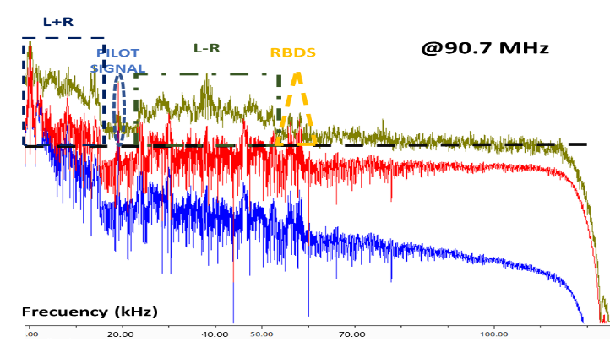 | COMERCIAL & B | 10 | 485 m & 307,7 MHz
"LA VOZ DE LEBRIJA"--- ASOCIACIÓN DE COMUNICACIÓN COMUNITARIA LA VOZ DE LEBRIJA | 91.2 MHz | 91.289 MHz - 91.116 MHz = 173 kHz | SI | SI | NO | SI | HKL36 | 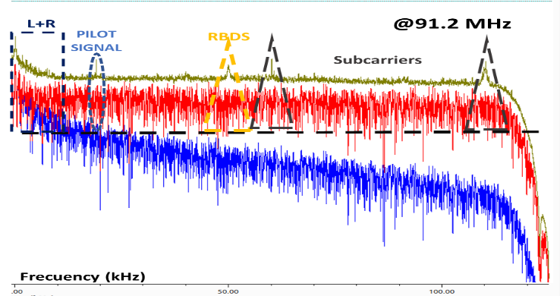 | COMUNITARIA & D | 0.2 | 30 m & 316,1 MHz
"POLICIA NACIONAL BUCARAMANGA" & POLICIA NACIONAL DE COLOMBIA | 91.7 MHz | 91.786 MHz - 91.603 MHZ = 173 kHz | SI | SI | NO | NO | HJO93 | 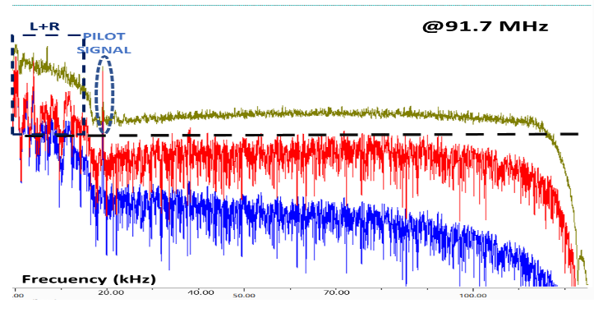 | INTERÉS PÚBLICO & B | 10 | 279 m & 307,3 MHz
"RADIONICA" & RADIO TELEVISIÓN NACIONAL DE COLOMBIA | 92.3 MHz | 92.381 MHz - 92.208 MHz = 173 kHz | SI | SI | NO | NO | HJZM | 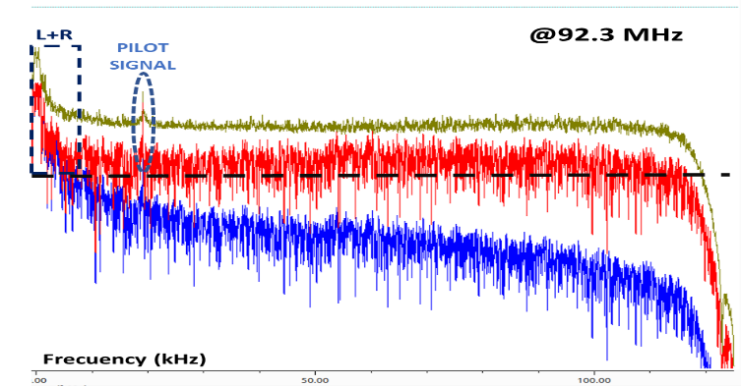 | INTERÉS PÚBLICO & C | 5 | 374 m & 300,9 MHz
"EMISORA COMUNITARIA LA BRUJULA - ÁREA DE SERVICIO No.1" & CORPORACIÓN PARA EL DESARROLLO DEL ORIENTE COMPROMISO | 93.4 MHz | 93.52 MHz - 93.271 MHz = 249 kHz | SI | SI | NO | NO | HJU94 | 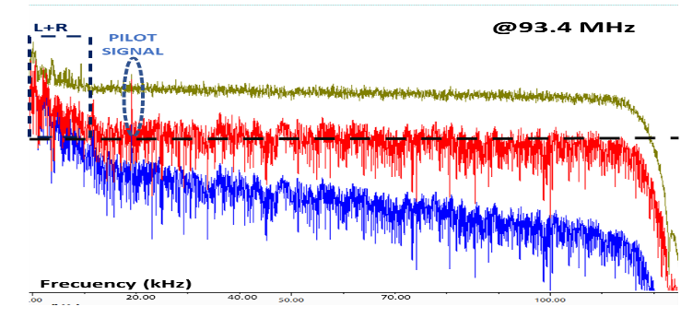 | COMUNITARIA & D | 0.08 | 35 m & L.F
"TROPICANA" & CARACOL ESTÉREO S.A. | 95.7 MHz | 95.873 MHz - 95.535 MHz = 338 kHz | SI | SI | SI | SI | HJNH | 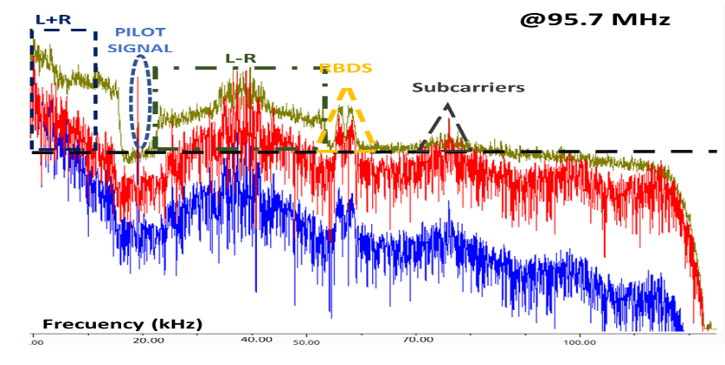 | COMERCIAL & B | 9 | 485 m & 302,1 MHz
"SANTO TOMAS ESTEREO" & UNIVERSIDAD SANTO TOMAS | 96.2 MHz | 96.285 MHz - 96.114 MHz = 171 kHz | SI | SI | SI | SI | HJB91 | 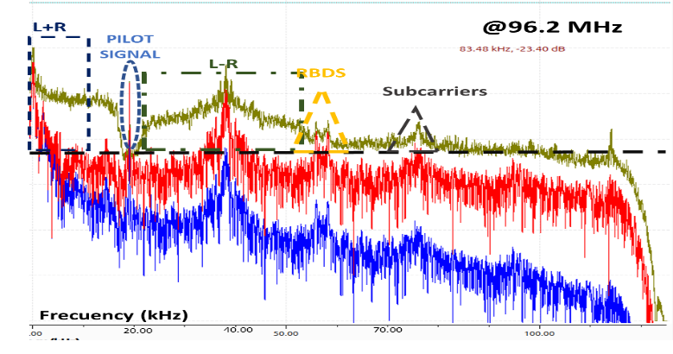 | INTERÉS PUBLICO & B | 10 | 301 m & 309,7 MHz
"RADIO NACIONAL DE COLOMBIA" & RADIO TELEVISIÓN NACIONAL DE COLOMBIA | 96.9 MHz | 97.026 MHz - 96.675 MHz = 351 kHz | SI | SI | NO | NO | HJZC | 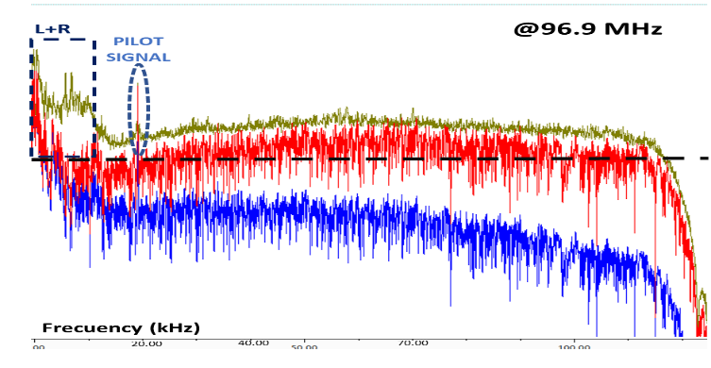 | INTERÉS PUBLICO & B | 10 | 683 m & L.F
"RADIO OLIMPICA F.M ESTEREO" & SEGA & MAPA S.A.S. Y ORGANIZACIÓN RADIAL OLÍMPICA S.A. | 97.7 MHz | 97.778 MHz - 97.618 MHz = 160 kHz | SI | SI | NO | NO | HJP23 | 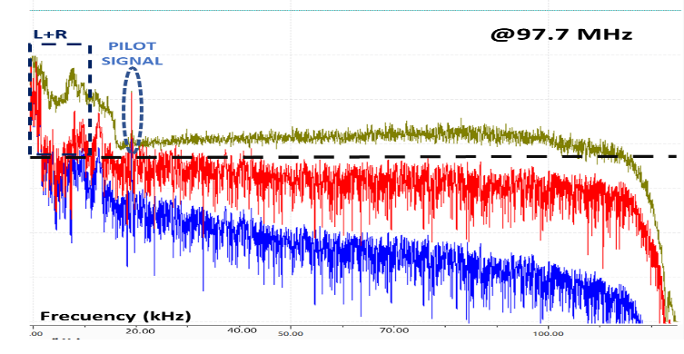 | COMERCIAL & C | 5 | 356 m & 306,5 MHz
"AMOR ESTÉREO" & RADIO CADENA NACIONAL S.A.S | 98.5 MHz | 98.633 MHz - 98.373 MHz = 260 kHz | SI | SI | SI | NO | HKA24 | 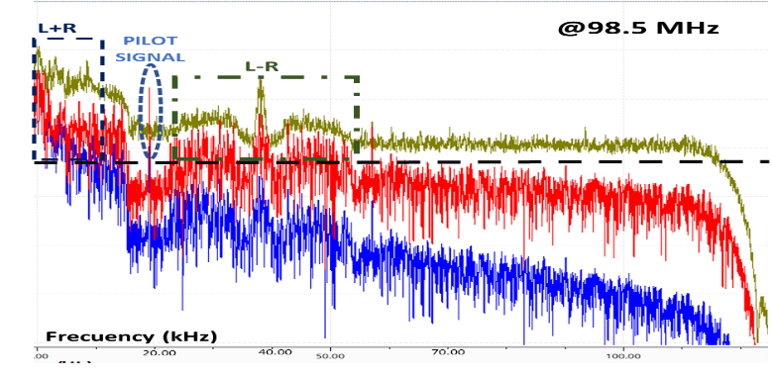 | COMERCIAL & C | 5 | 90 m & 300,5 MHz
"LA FM" & SERVICIO RADIAL INTEGRADO S.A.S. | 99.7 MHz | 99.830 MHz - 99.567 MHz= 263 kHz | SI | SI | SI | NO | HJDY | 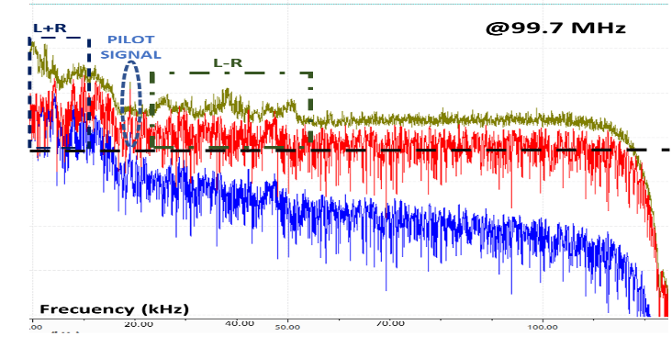 | COMERCIAL & B | 10 | 730 m & 313 MHz
"EMISORA CULTURAL LUIS CARLOS GALAN SARMIENTO" & INSTITUTO MUNICIPAL DE CULTURA | 100.7 MHz | 100.791 MHz - 100.611 MHz = 180 kHz | SI | SI | SI | SI | HJC95 | 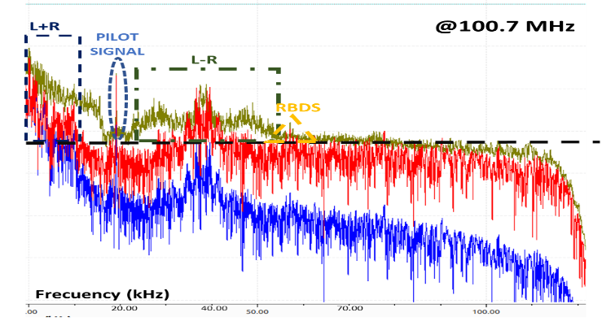 | INTERÉS PÚBLICO & B | 10 | 200 m & 314,9 MHz
"UTS - TU RADIO STEREO" & UNIDADES TECNOLOGICAS DE SANTANDER | 101.7 MHz | 101.786 MHz -101.607 MHz = 179 kHz | SI | SI | NO | NO | HJC99 | 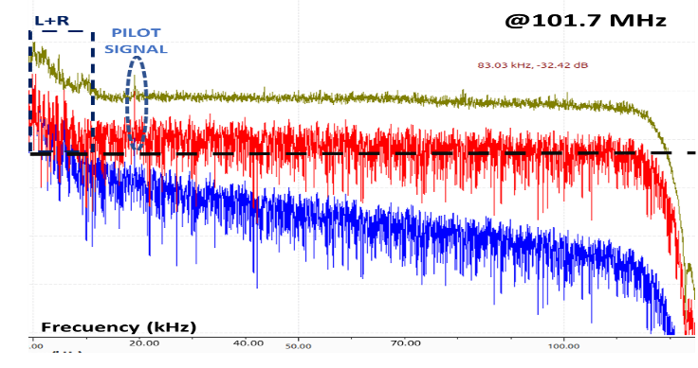 | INTERÉS PÚBLICO & C | 5 | 130 m & 312 MHz

